Баги
Примечание: для нахождения некоторых ранеевнесённых изменений (26.08.2022) производить поиск по коду "// Дополнение".
Дополнительные сведения по задачам смотреть в FamilyTree_Docs_0812'21.txt
№ | Наименование бага | Критичность | Последовательность получения | Дата находки | Дата починки | Детали
1 | Пропажа иконки | Низкая | 1. Переходим в окно регистрации. 2. Вводим во вторую строку пароль. [Иконка есть] 3. Нажимаем на третью строку, нажимаем на вторую строку. [Иконки нет] 4. Очищаем поля и заново заполняем их. [Иконка есть] | 2022-04-25 | -
2 | Поехавший интерфейс | Низкая+ | От 768 и до 992 пикселей широты экрана кнопки навигационного меню съезжают вниз. | 2022-04-25 | -
3 | Поехавший интерфейс | Низкая+ | От 992 и до 1200 пикселей широты экрана кнопка навигационного меню "Выход" съезжает вниз. | 2022-04-25 | -
4 | Поехавшая разметка страницы | Низкая+ | На странице "Генеалогическое древо" правая граница страницы смещена. | 2022-04-25 | -
5 | Поехавшие размеры уведомления | Низкая | При нажатии на "Создать", появляется уведомление. Его ширину нужно пофиксить. Так же до 767 пикселей широты экрана уведомление расятягивается во всю ширину окна. | 2022-04-25 | -
6 | Плохая читаемость текста | Низкая | В footer навигационная панель блеклая, цвет нужно сменить на чуть более яркий для заметности. | 2022-04-25 | Исправлено
7 | Ошибка при создании видео | Средняя | Невозможность загрузить видео к пользователю. | 2022-04-26 | -
8 | Растягивается изображение | Средняя | При загрузке изображения пользователю оно растягивается до квадратной формы. | 2022-04-26 | -
9 | "Ломается дата" | Средняя | В окне пользователя в пунктах "Образование", "Трудовая деятельность", "Место жительства", "Важные события" параметр "Дата события" при внесении данных, сохранении и перезаходе в элемент меняются на иную дату. Имеющиеся наблюдения: при записи данные сохраняются корректно, ошибка возможна при чтении данных. Возможное место поломки: переменная _d принимает неверный параметр, либо проблема в форматах даты, которые принимают YYYYYY год, так как введённая дата 07.04.2002 переходила в 20.02.2004, что равносильно одному из паттернов даты в приложении YYYYYY-MM-DD (200220-04-07) |  |  | 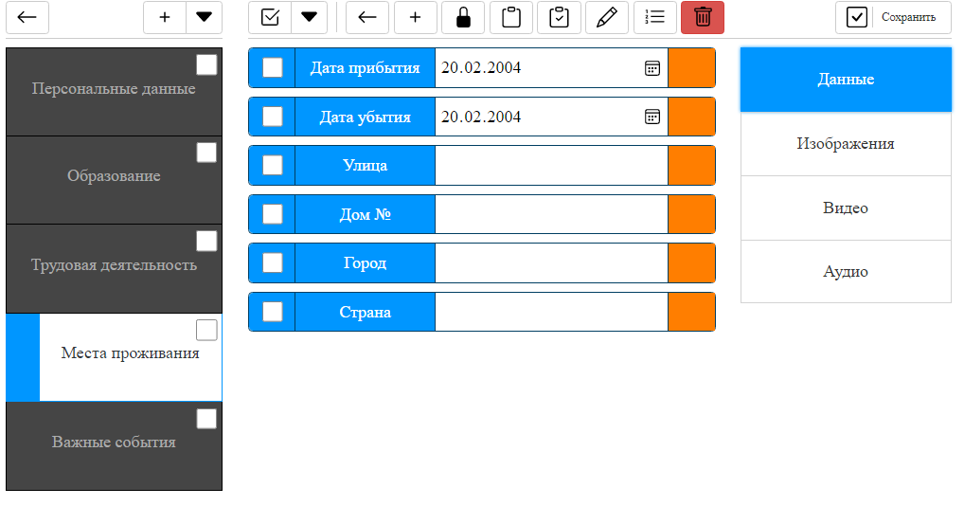
10 | В слайдерах изображения растягиваются до квадратных размеров | Низкая+ | При внесении в данные пользователя изображений в окне слайдинга картинки растягиваются до размеров квадрата. Связано это с тем что сама модель слайдера построена неверно - слайдер сразу хранит список всех картинок, от чего их нельзя нормально отрегулировать по ширине (иначе будет видно следующую картинку). Возможное решение проблемы: завернуть изображения в блок, и уже на сам блок повесить стили, регулирующие размеры изображений). |  |  | 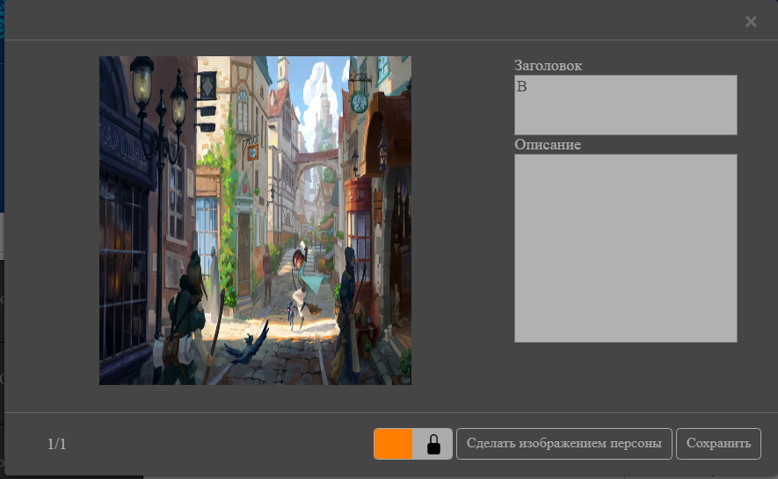
11 | Поехавшая фраза "Нажмина на + чтобы добавить изображение" | Низкая | При переходе на один из пунктов данных пользователя, принимающих изображение (к примеру "Места проживания"), в отделе с пустым списком изображений строка "Нажмите на + чтобы добавить изображение" отображается в узкой ширине. Причина: стилями был указан grid для корректного отображения картинок, однако когда их нет то как content указана данная строка, вмещающаяся в 1 из 3 столбцой grid'a. Возможное решение: 1) уменьшить текст; 2) Отображать текст в другой части интерфейса; 3) Изменить display: grid и иначе установить построение картинок. |  |  | 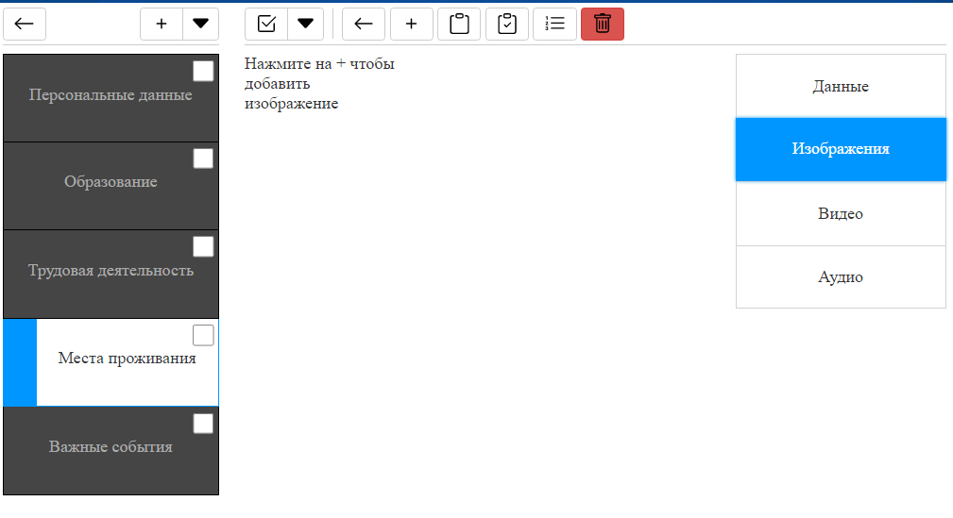
12
13
14
15
16

Задачи
№ | Задача | Детали | Скрин
1 | Цвет текста немного ярче сделать | Выполнено.
2 | Поехавшая адаптивность. | Примечание: при редактуре смотреть на стили, которые меняются через .js код, а не находятся по умолчанию в .css файлах. | 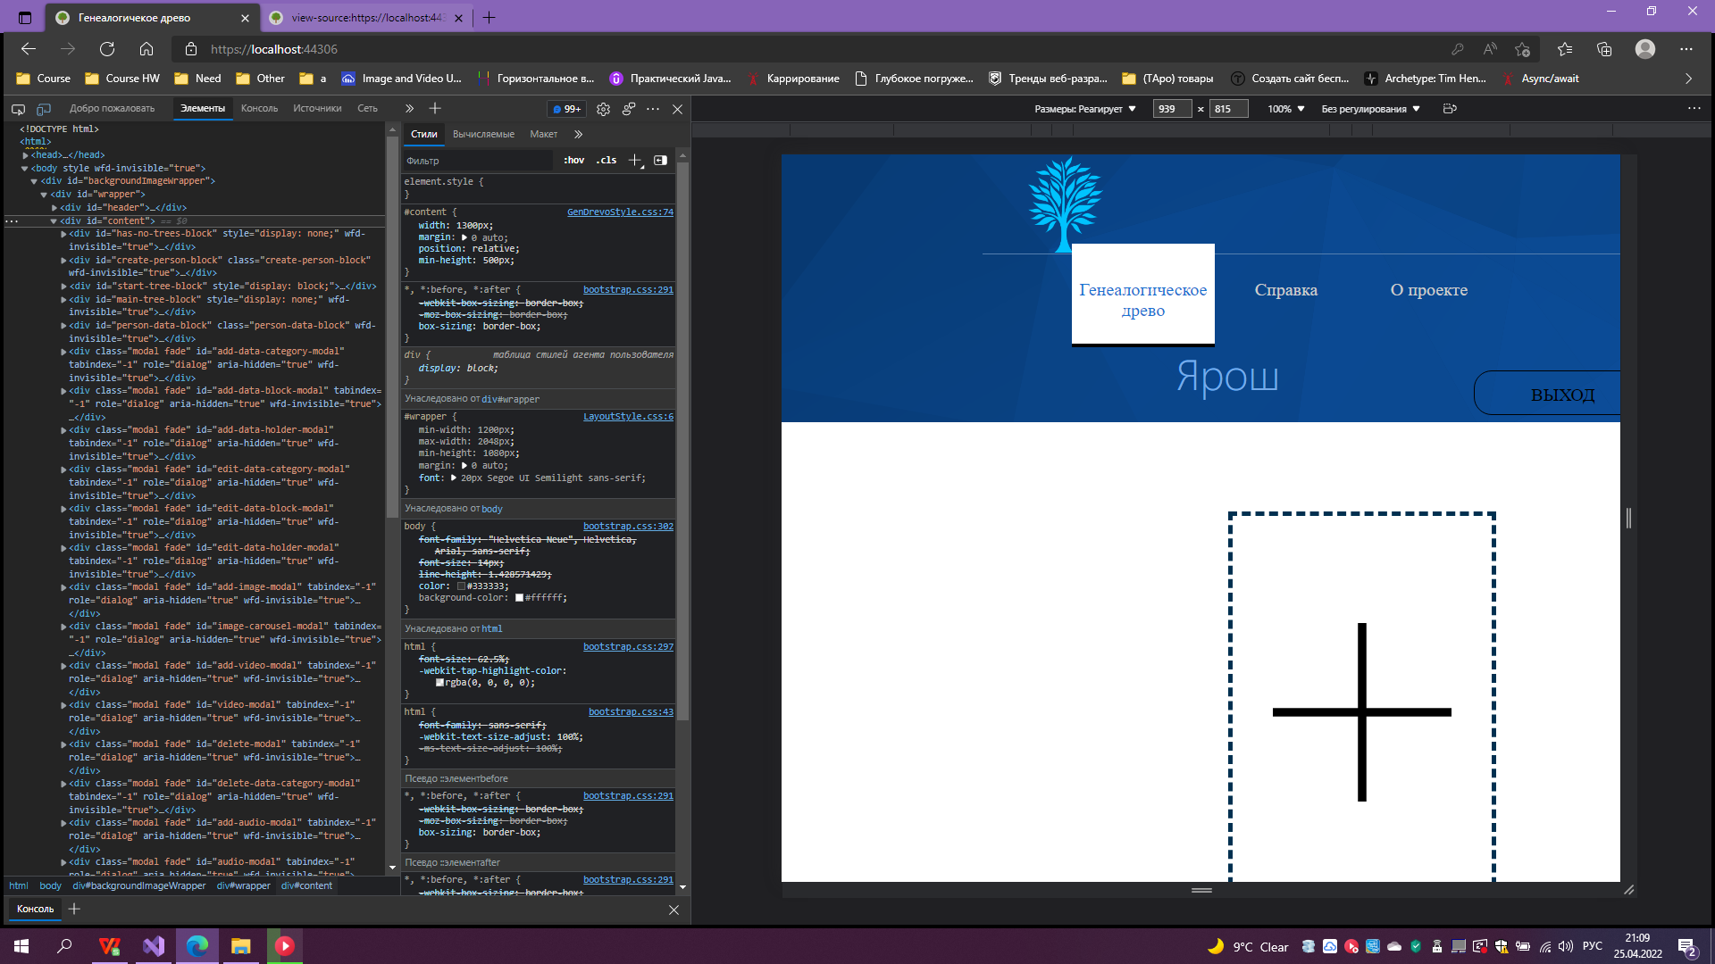
3 | "Персональные параметры" - поправить левый и правый отступы |  | 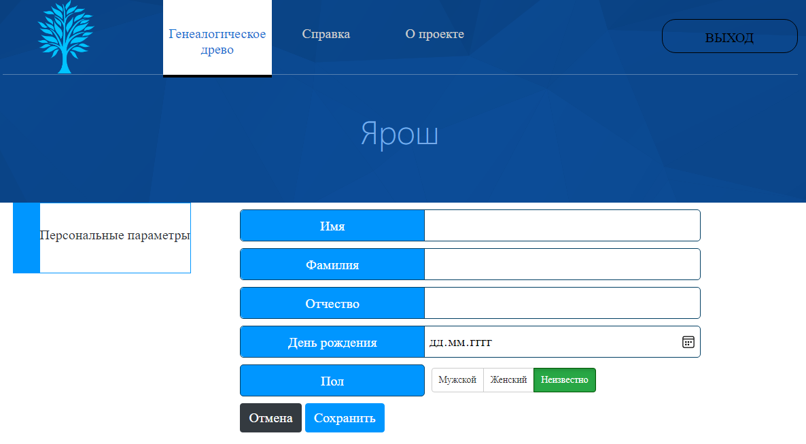
4 | Добавить пользователю функцию выбора отображаемых параметров в карточке. | Примечание по исполнению (выбрать один из двух, неиспользуемый удалить): 1) Была добавлена кнопка (предпоследняя иконка), нужно повесить требуемый функционал. 2) Был добавлен текст с checkbox, на который нужно повесить функционал.
5 | Добавить возможность редактирования текста названия (основного) большого информационного блока
6 | Поправить всплывающее окошко входа в редактирование узла (не уловимо). | Не могу уловить данный баг - у меня окно уловимо. | 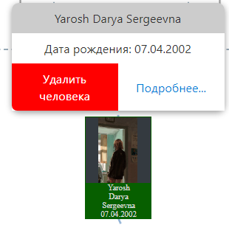
7 | Сделать возможность изменения положения (порядка) фото-, видео, аудиоконтента. | Возможный вариант исполнения: сами пункты "Место проживания", "Важные события" и прочие перетягиваются с места на место. Задача: продублировать данный функционал для галереи фото-, видео- и аудиоконтента.
8 | Сделать ссылки перехода к другим информационным блокам, например, добавить как новый вид информационного блока с названием и указанием пути к требуемому блоку, фото и т.п. | Возможный вариант исполнения: каждому элементу присваивается свой id. Задача: в окне созданиясобытия создать возможность выбора уже существующих событий (вывод списка названий существующих событий по). При выборе определённого присваивать данному элементу тот же id. Цель данной задачи: уменьшить переполняемость базы данных повторяющимися данными, упростить добавление пользователям общих событий.
9 | Разработать инструменты ввода/вывода информации в текстовые файлы (.pdf, .doc). | Возможный вариант исполнения: просмотреть как происходит чтение данных из базы данных. Задача: прописать подобное чтение в .pdf, .doc файлы.
10 | Убрать/поменять отображние у карточки человека кнопки "Установить главной персоной древа". | Возможный вариант исполнения: 1) Показывать данную кнопку только при наведении на карточку как модальное окно, которое позволяет перейти к данным пользователя. 2) Сделать кнопку прозрачной с видимостью 50%, при наведении делать её видимость 100%. 3) Перенести данный функционал в панель инструментов выше к клавишам "Перейти к главной персоне", "Кровное родство" - создать клавишу "Сменить главную персону", которая по нажатию показывала бы checkbox/button на каждой из карточек,взаимодействие с которой обноляло бы страницу и сменяло главную персону на указанную пользователем. Дополнительное исполнение: смена иконки звезды на иную иконку (как вариант, корона) | 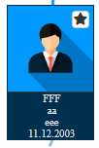
11 | Удаление/смена даты рождения в основном наименовании карточки человека на годы жизни | Примечание: смотреть по коду части, имеющие строку "// Дополнение" | 